指标
主题域 | 二级主题域 | 场景 | 中文名称 | 指标业务定义 | 取数 | 计算公式 | 备注
监管全景 | 监管全景 | 文字部分 | 机构名称
 |  |  | 机构数 |  | jysxx
 |  |  | 融资金额 | 投资人投资金额总和 | cjls_ls,同大宗交易额
 |  |  | 累计风险数 | 所有风险事件数量 | 同大宗
 |  |  | 今日风险数 | 今日风险事件数量 | 同大宗
 |  |  | 成交笔数 |  | select * from clear.TQS_CPXX_QYSC--cpdm，
 |  | 地图-分布图 | 机构名称 | 交易市场
 |  |  | 客户规模 | 某交易市场客户数量 | 同大宗
 |  |  | 机构注册地 | 交易市场注册地址 | 同大宗
 |  |  | 风险系数 |  |  |  | 暂时不加
 |  |  | 某机构风险事件数 |  | 同大宗
 |  |  | 某机构客户数 | 投资人人数 | 同大宗
 |  |  | 某机构平均产品利率 |  | select * from clear.tqs_hyxx_qy --yjsyl,生产库暂无此表,avg（yjsyl） | 0
 |  |  | 某机构最高产品利率 |  | select * from clear.tqs_hyxx_qy--yjsyl
 |  |  | 未兑付产品金额 | 到期日之前合约金额的和 | select * from clear.tqs_hyxx_qy --dqrq,hyje
 |  |  | 某机构累计融资额 |  | 同大宗
 |  | 风险种类占比 | 风险名称 |  | 同大宗
 |  |  | 各类风险累计数量 |  | 同大宗
 |  |  | 历史累计风险数量 |  | 同大宗
 |  | 累计融资额 | 客户数 |  | 同大宗 |  | 三条线
 |  |  | 风险事件数 |  | 同大宗
 |  |  | 累计融资金额 | 近12个月每月投资人投资金额总和 | 同大宗，成交流水取数，取某一产品代码，第一笔交易的成交金额
 |  | 风险事件明细 | 报警日期 |  | 同大宗
 |  |  | 风险类别 |  | 同大宗
 |  |  | 风险说明 |  | 同大宗
 |  |  | 风险指标值 |  | 同大宗
 |  |  | 阈值 |  | 同大宗
 |  |  | 超出额 |  | 同大宗
 |  |  | 业务详细 |  | 同大宗
机构透视 | 市场规模 | 融资额占比 | 各市场融资额占比 | 融资额=投资人投资额 | 同大宗，成交流水取数，取某一产品代码，第一笔交易的成交金额
 |  | 累计融资额 | 融资金额 | 近12个月每个月各市场的融资金额 | 同大宗，成交流水取数，取某一产品代码，第一笔交易的成交金额
 |  | 成交占比 | 各市场成交笔数占比 | 一个产品代码是一笔交易 | select * from clear.TQS_CPXX_QYSC--cpdm，
 |  | 成交趋势 | 成交笔数 | 近12个月每个月各市场的成交笔数 | select * from clear.TQS_CPXX_QYSC---cpdm，
 |  | 发售产品占比 | 各市场发售产品总数 | 各市场发售产品代码数 | select * from clear.TQS_CPXX_QYSC---cpdm，
 |  | 累计发售产品数量 | 各月发售产品数量 | 发行产品数-撤销产品数 | select * from clear.TQS_CPXX_QYSC---cpdm，count（cpdm）
 | 风险画像 | 市场风险状况 | 市场名称 |  | 同大宗
 |  |  | 风险类别 |  | 同大宗
 |  |  | 各市场各类风险事件数 |  | 同大宗 |  | 维度：机构、风险，时间维度：当日，本周，当月，各月，季度，按年，历史累计
 |  | 上报风险事件概览 | 风险发生市场占比 | 有风险发生的市场和无风险发生的市场风险事件数占比，指经清算所排查后，上报到政府部门的风险 | 同大宗
 |  |  | 风险类型 | 风险大类 | 同大宗
 |  |  | 风险事件数量 | 各个风险类型的风险事件数量 | 同大宗
 | 指标对比 | 各市场风险数占比 | 风险类型 | 风险大类 | 同大宗 |  | 客户风险、资金风险、交易风险、商品风险、…
 |  |  | 风险小类 | 风险大类下包含的各类风险 | 同大宗 |  | 开户年龄、大额客损、客损占比、持续亏损、持续盈利、纠纷数量，大额出金、大额入金、频繁出金、频繁入金、出入金异常，大额盈利、大额亏损、频繁交易，最大波幅、累计波幅、连续涨跌停
 |  |  | 风险事件数 | 同上 | 同大宗 |  | 维度：当年累计、风险大类，风险小类
 |  | 各市场风险种类趋势 | 机构名称 | 同上 | 同大宗
 |  |  | 风险类型 | 风险大类 | 同大宗
 |  |  | 风险小类 | 风险大类下包含的各类风险 | 同大宗
 |  |  | 风险事件数 | 同上 | 同大宗 |  | 维度：当年累计、风险大类，风险小类、交易市场
 |  | 条形图 | 各个机构各类风险数目占比 | 各个交易市场各类风险发生次数占比 | 同大宗 | 某一风险小类在某一交易市场发生次数/某一风险小类在所有交易市场发生的次数； 风险次数计算发放同上
风险分析 | 用户风险监控 | 发行人数趋势图 | 新用户数 | 近12各月各个交易市场新用户数 | ACCOUNT.TQS_ZJZHDY-qyrq
 |  |  | 注销户 |  | ACCOUNT.TQS_ZJZHDY-jyrq
 |  |  | 活跃户 | 一年有交易或有未到期产品的用户 | CJLS取一年内有交易的用户， 用当前日期和clear.tqs_hyxx_qy中的dqrq比较是否为为到期产品用户
 |  |  | 总客户数 |  | clear.TQS_CPXX_QYSC-FXR，count（distinct（fxr））
 |  |  | 交易市场名称
 |  | 客户数趋势图 | 交易市场名称
 |  |  | 总客户数 | 近12个月各个交易市场的投资人总数 | clear.tqs_hyxx_qy-jysbm,
 |  |  | 新用户数 | 本月客户信息中新增加的用户数 | clear.tqs_hyxx_qy-jysbm,用jysbm关联ACCOUNT.TQS_ZJZHDY-qyrq，
 |  |  | 注销户 | 本月新增的注销用户数 | clear.tqs_hyxx_qy-jysbm,用jysbm关联 ACCOUNT.TQS_ZJZHDY-jyrq
 |  |  | 活跃户 | 一年有交易或有未到期产品的用户 | CJLS取一年内有交易的用户， 用当前日期和clear.tqs_hyxx_qy中的dqrq比较是否为为到期产品用户
 |  | 融资额排名改累积交易量排名 | 发行人融资额 | 各交易市场各发行人的融资金额 | CJLS取交易额，同大宗
 |  |  | 客户姓名 |  | 同大宗
 |  | 累计客户持仓金额 | 客户姓名
 |  |  | 持仓金额 | 近12个月各交易市场各客户的持仓金额 | select * from clear.tqs_hyxx_qy --dqrq,hyje，dqrq和当前日期比较
 |  | 发行人逾期和违约名单--不兑付如何取 |  | 逾期名单：名称，逾期天数，,逾期：已回款，但回款日期晚于约定日期 违约名单：名称、违约金额，违约：到期不兑付或兑付金额小于按预期利率回款金额的 | 逾期：历史成交流水，实际回款日期：取第二笔交易的业务日期；应回款日期：clear.tqs_hyxx_qy-hkrq,还款日期；elect * from clear.tqs_hyxx_qy--hkrq, 违约：回款金额：历史成交流水，取该产品代码的第二笔交易的 成交金额， 应回款金额：clear.tqs_hyxx_qy--还付本金+还付利息 注：如果应回款金额没有这条数据，特殊处理
 |  | 纠纷客户数 | 纠纷客户数 |  | 同大宗
 |  |  | 纠纷中客户数 |  | 同大宗
 |  | 风险事件数 | 用户风险事件数 |  | 同大宗
 |  | 持仓排名--改为未结清资金量排名 | 发行人姓名
 |  |  | 持仓 | 到期日之前合约金额的和+到期未兑付的资金 | select * from clear.tqs_hyxx_qy --dqrq,hyje，dqrq和当前日期比较 历史流水里取产品到期，但是并未产生第二笔流水的产品的交易金额
 |  | 亏损客户占比 | 亏损客户数 | 产品实际回款金额小于本金的产品； 实际回款金额： 本金=还付本金
 |  |  | 总客户数
 | 产品风险监控 | 产品种类占比 | 产品名称 | 类别：中心产品类别
 |  |  | 各市场发行产品量--金额 |  | select * from clear.tqs_hyxx_qy-hyje
 |  |  | 各市场下各类产品数--金额 | 各类产品 | select * from clear.tqs_hyxx_qy-hyje,
 |  | 已交易产品最高利率趋势 | 产品名称
 |  |  | 已交易产品
 |  |  | 最高利率 | 近12个月各月的已交易产品的最高利率 | 同上 | 最高利率系统可取
 |  | 已交易产品平均利率趋势 | 产品名称
 |  |  | 已交易产品
 |  |  | 平均利率利率 | 近12个月各月已交易产品的平均利率 | 同上
 |  | 不同期限产品收益率 | 交易市场名称
 |  |  | 产品名称
 |  |  | 产品周期 | 半年以下，半年到一年，一年到3年，3年以上； 到期日期-起息日期 | select * from clear.tqs_hyxx_qy-dqrq,qxrq
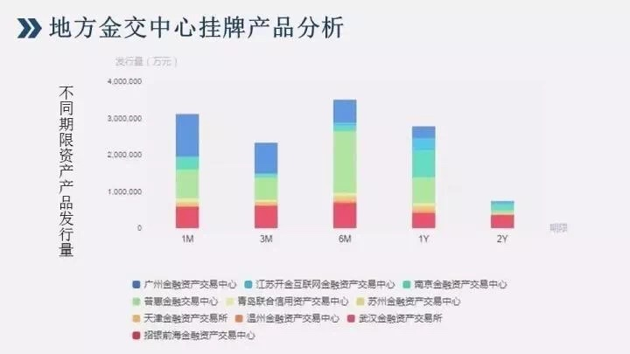
 |  |  | 产品收益率 | 统计不同产品周期，不同市场的各个产品的收益率 | select * from clear.tqs_hyxx_qy--yjsyl
 |  | 不同期限产品发行额 | 交易市场名称
 |  |  | 产品名称
 |  |  | 产品周期 | 半年以下，半年到一年，一年到3年，3年以上； 到期日期-起息日期 | select * from clear.tqs_hyxx_qy--qxrq,dqrq
 |  |  | 产品发行量 | 统计不同产品周期，不同市场的各个产品的发行金额 | select * from clear.tqs_hyxx_qy-hyje,
 |  | 风险事件 | 产品风险事件数 |  | 同大宗
 |  | 亏损产品占比数 | 亏损产品 | 产品实际回款金额小于本金的产品；本金=还付本金 | 同上
 |  |  | 亏损产品数 | 产品实际回款金额小于本金的产品数
 |  |  | 总产品数 |  | clear.TQS_CPXX_QYSC--cpdm.
 |  | 产品收益率排名 | 产品收益
 |  |  | 产品收益率 | 产品实际收益率的排名（实际）
 |  |  | 产品收益率排名
 |  | 单笔融资金额排名 | 融资金额 | 产品发行金额
 |  | 成交明细 | 成交时间 | 同大宗
 |  |  | 成交编号 | 同大宗
 |  |  | 产品名称 | 同大宗
 |  |  | 市场 | 同大宗
 |  |  | 发行人 | 同大宗
 |  |  | 投资人 | 同大宗
 |  |  | 交易额 | 同大宗

 |  | 风险事件 | 资金风险事件数 | 同大宗
 |  | 交易额排名 | 交易市场名称 |  | 同大宗交易额
 |  |  | 投资人姓名 |  | 成交流水中第一笔交易中的资金付出方，也就是买方
 |  |  | 交易金额 | 各个交易市场投资人单笔金额 | 成交流水中第一笔交易，资金付出为买方的交易金额 |  | 每一个条形图可以触发该客户的信息，信息包括①账户信息:名称、证件编号，机构标识、登记日期、银行账户 ；②交易信息：交易时间、投资人、发行人、产品、金额
 |  | 频繁交易排名--改名字交易活跃度 | 交易市场名称 |  | 同大宗 |  | 每一个条形图可以触发该账户信息，及近5笔交易流水
 |  |  | 投资人姓名 |  | 同大宗
 |  |  | 频繁交易 | 各个交易市场发行人交易次数 | 同大宗
 | 舆情信息监控 | 市场舆情概览 | 各交易市场舆情条数 |  | 同大宗 | count（舆情信息）
 |  | 舆情走势 | 舆情条数 | 各交易市场各月舆情条数（统计近12个月） | 同大宗
 |  | 风险事件 | 舆情信息下的风险事件数 |  | 同大宗
 |  | 关键字词云 | 舆情关键字 | 底表 | 同大宗
 |  | 舆情信息 |  |  | 同大宗
 | 工商信息监控 | 事件展示 | 指标预警事件 |  | 同大宗
 |  |  | 三地一致 |  | 同大宗
 |  |  | 关联账户 |  | 同大宗
 |  | 关系图 | 投资人融资人关系图 |  | 同大宗
业务数据 | 业务统计 | 业务统计 | 机构名称 | 同上 | 同大宗
 |  |  | 各个机构客户数 | 同上 | 同大宗
 |  |  | 各个机构交易金额 |  | 同大宗
 |  |  | 品种名称 |  | 同大宗
 |  |  | 各品种交易额 |  | 同大宗
 |  |  | 参与各个品种交易客户数 |  | 同大宗
 |  |  | 近12个月各个机构的客户资金 | 包含本月
 |  |  | 近12个月各个机构的客户数 |  | 同上
 |  |  | 近12个月各个机构的成交金额 |  | 同大宗
 |  |  | 近12个月各个机构的客户数 |  | 同上 | 总客户数、签约客户数、交易客户数
 |  |  | 近12个月客户数和交易量
 |  |  | 上市日期
 |  |  | 交易日期
 |  |  | 品种代码
 |  |  | 品种名称
 |  |  | 每手数量
 |  |  | 交易额
 |  | 客户信息 | 交易市场
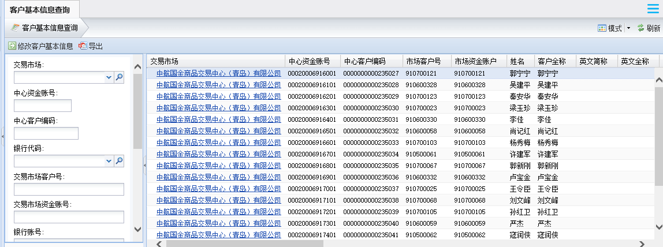
 |  |  | 中心资金账号
 |  |  | 中心客户编码
 |  |  | 市场客户号
 |  |  | 市场资金账户
 |  |  | 英文简称
 |  |  | 英文全程
 |  |  | 姓名
 |  |  | 客户余额
 |  |  | 币种
 |  |  | 机构组织
 |  |  | 证件类别
 |  |  | 证件编号
 |  |  | 手机
 |  |  | 联系电话
 |  |  | 银行代码
 |  |  | 银行账户
 |  |  | 客户状态
 |  |  | 签约状态
 |  |  | 签约日期
 |  |  | 签约时间
 |  |  | 解约时间
 |  |  | 账户类别
 |  |  | 国籍代码
 |  |  | 邮箱
 |  |  | 投资者类型
 |  |  | 客户属性
 |  |  | 开户日期
 |  |  | 销户日期
 |  |  | 登记日期
 |  |  | 变动日期
 |  | 资金信息 | 中心资金账号
 |  |  | 交易市场
 |  |  | 交易客户号
 |  |  | 姓名
 |  |  | 市场资金账户
 |  |  | 中心客户编码
 |  |  | 币种
 |  |  | 上日余额
 |  |  | 账户余额
 |  |  | 冻结余额
 |  |  | 账户状态
 |  |  | 开户日期
 |  |  | 销户日期
 |  |  | 登记日期
 |  |  | 变动日期
 |  |  | 账户属性
 |  |  | 账户类别
 |  | 产品信息 |  |  | clear.TQS_CPXX_QYSC
 |  | 合约信息 |  |  | clear.TQS_HYXX_QY
 |  | 交易信息 | 交易市场名称
 |  |  | 请求流水号
 |  |  | 成交编号
 |  |  | 中心资金账号
 |  |  | 市场资金账户
 |  |  | 账户名称
 |  |  | 账户类别
 |  |  | 成交日期
 |  |  | 委托编号
 |  |  | 市场产品代码
 |  |  | 成交数量
 |  |  | 成交价格
 |  |  | 每手对应单位量
 |  |  | 成交金额
 |  |  | 买卖方向
 |  |  | 发起方开平标志
 |  |  | 持仓编码
 |  |  | 对手成交编码
 |  |  | 对手委托编码
 |  |  | 检验标志
 |  |  | 警示标志
监管报告 | 风控周报
 | 风控月报 | 监管概览 | 工商变更信息 |  | 同大宗
 |  |  | 监管交易市场数 |  | 同大宗
 |  |  | 本月新增交易市场数 |  | 同大宗
 |  |  | 融资规模 |  | 同上
 |  |  | 累计发行产品数量 |  | 同大宗
 |  |  | 累计投资人 |  | 同上
 |  |  | 累计融资人--怎么计算人数
 |  |  | 风险事件数
 |  |  | 清算所排除风险事件数
 |  |  | 上报风险事件数
 |  | 工商变更
 |  | 市场发展规模 | 交易市场数 | 累计接入的交易市场数
 |  |  | 交易市场数环比
 |  |  | 融资规模 | 融资规模是指累计融资额
 |  |  | 融资规模环比
 |  |  | 产品发行数量 | 累计产品发行数量
 |  |  | 产品发行数量环比
 |  |  | 用户数 | 投资人人数
 |  |  | 用户数环比
 |  |  | 累计交易额占比 | 累计交易额占比
 |  |  | 累计融资额 | 统计近12个月，每月沉淀资金 |  |  | 当月换颜色突出显示
 |  |  | 累积投资额 | 统计近12个月，每月用户数
 |  | -统计表 | 市场名称
 |  |  | 各交易市场融资规模--交易金额 | 各交易市场累积融资金额
 |  |  | 各交易市场本月融资金额--当月交易额
 |  |  | 各交易市场当月产品发行数量--产品发行数量
 |  | -本月新上线品种 | 品种名称 | 底表
 |  |  | 所属大类 | 底表
 |  |  | 所属市场 | 底表
 |  |  | 发行时间 | 底表
 |  | 风险事件回顾 -事件分类 | 各大类风险事件的占比
 |  |  | 各大类风险事件数目 | 统计当月各大类风险事件数目
 |  | -上报事件
 |  | -累计风险事件趋势 | 各类风险的风险事件数 | 统计每月每个风险大类发生的风险事件数 |  |  | 堆积折线图
 |  | -本月风险事件说明
 |  | 各机构风险排名 | 各市场排名说明
 |  |  | 各市场风险事件排名 | 每个交易市场发生的风险事件数降序排列
 |  |  | 各市场风险事件数
 |  | 各类风险排名 | 各类风险数排名说明
 |  |  | 各类风险发生数排名 | 每个风险大类发生的事件数降序排列
 |  |  | 各类风险事件数
 |  | 综合分析
 |  | 附件
 | 风控年报

备注：
 | 不同交易所可能有相同产品代码，所以交易所加产品代码确定唯一数据

产品信息
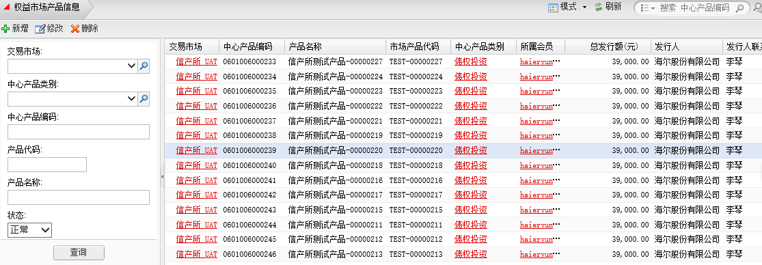
产品信息
 | 交易市场
 | 中心产品编码
 | 产品名称
 | 市场产品代码
 | 中心产品类别
 | 所属会员
 | 总发行额
 | 发行人
 | 发行人联系人
 | 发行人联系人方式
 | 发行人通讯地址
 | 产品介绍
 | 其他
 | 产品监管银行账户名称
 | 产品管理银行账号
 | 产品管理银行名称

